使い方（ランサーズ検索）
１.検索対象選択
ランサーズ検索を選んでください

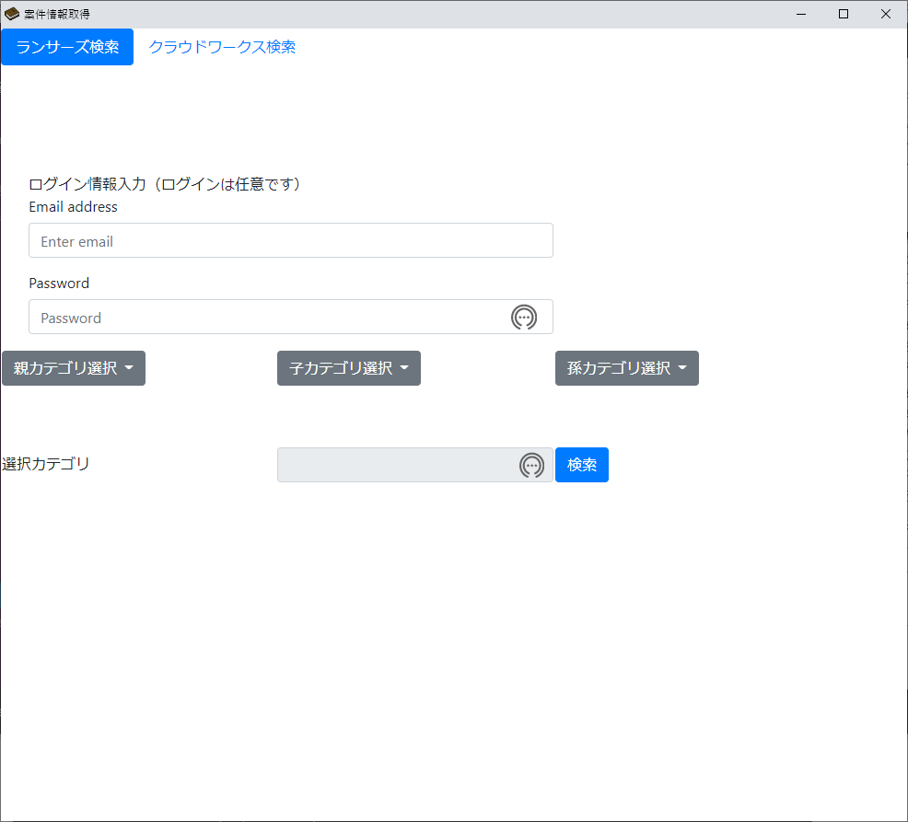

2.ログイン情報入力
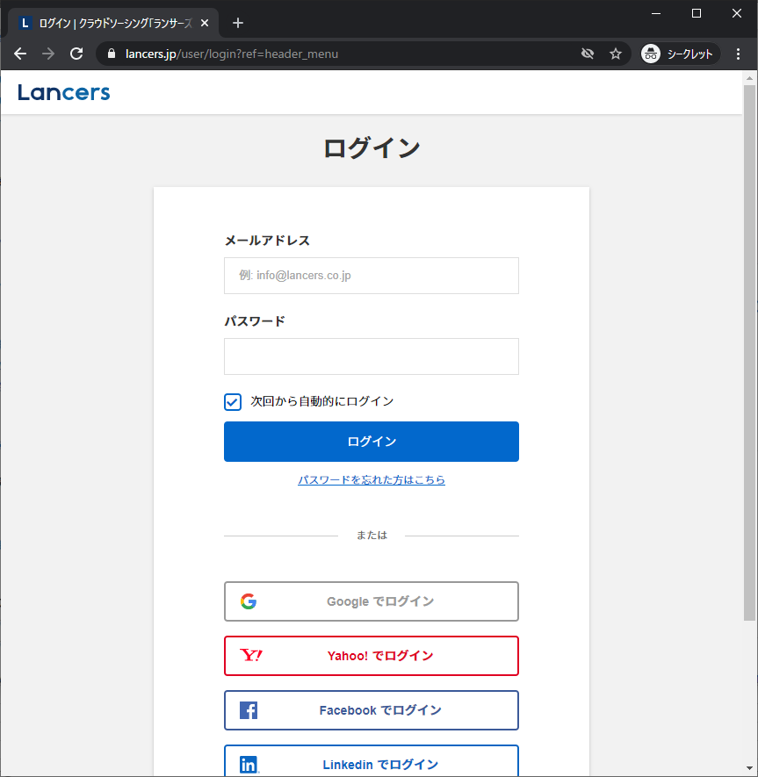

ランサーズではログインしている場合のみ表示される案件があるため、
必要に応じてランサーズにログインするための情報を入力してください

ランサーズのこの機能に該当します

3.検索
 | 親カテゴリ
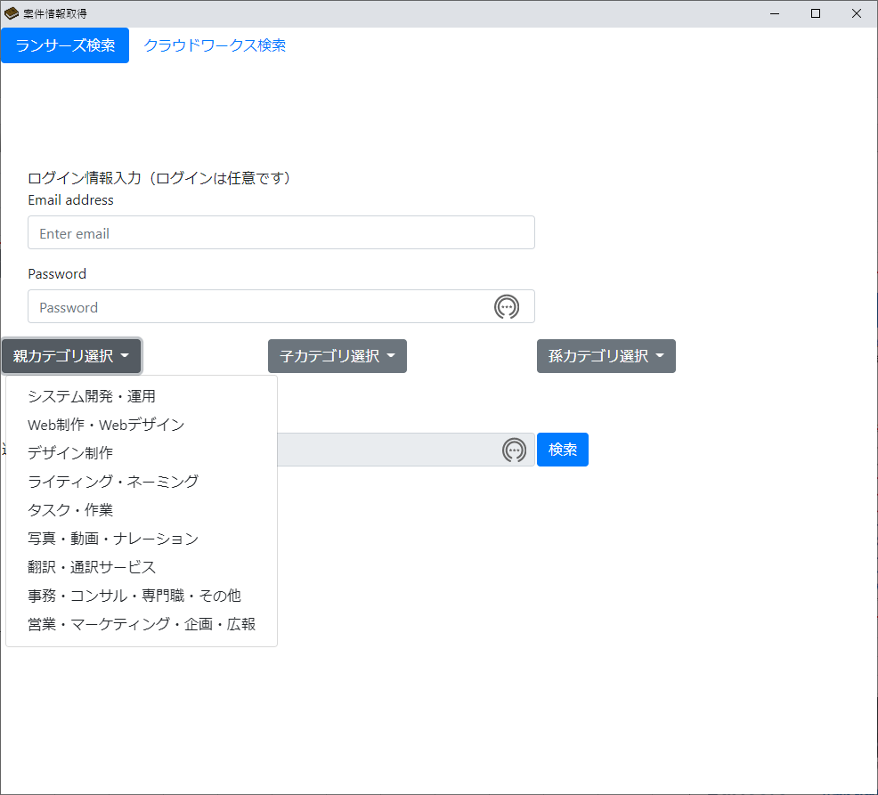
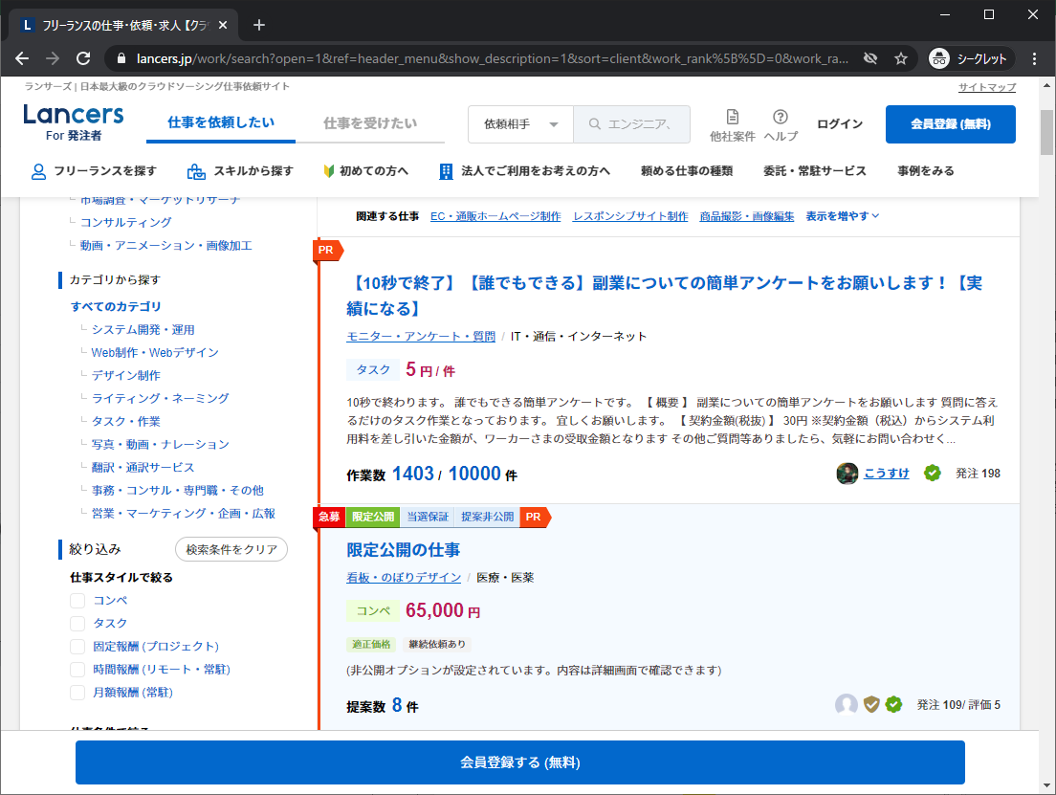

ランサーズのこの機能に該当します

検索したいカテゴリを選択してください

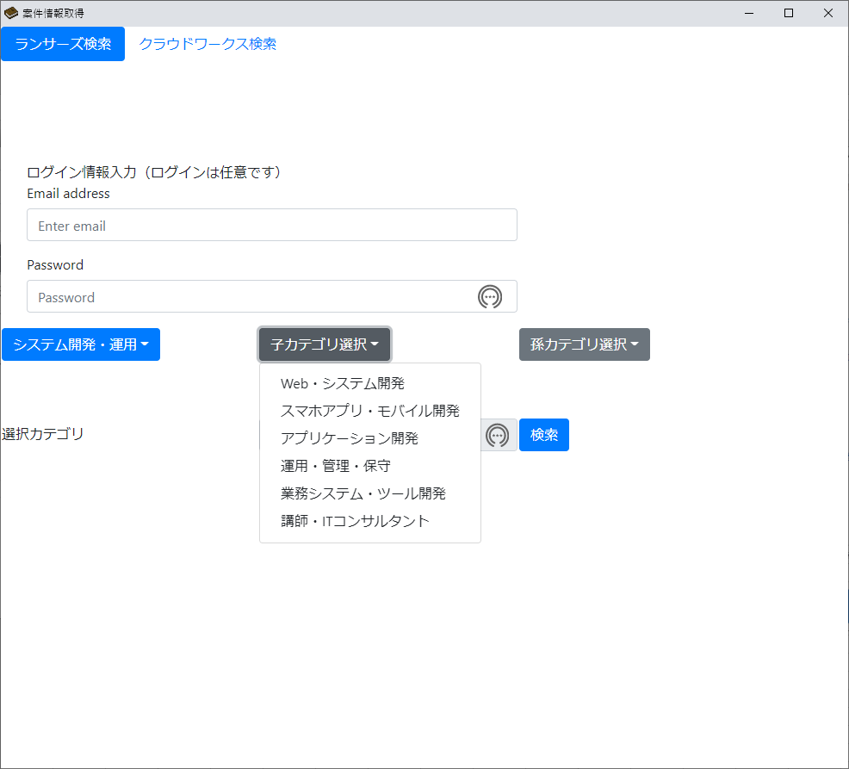
 | 子カテゴリ
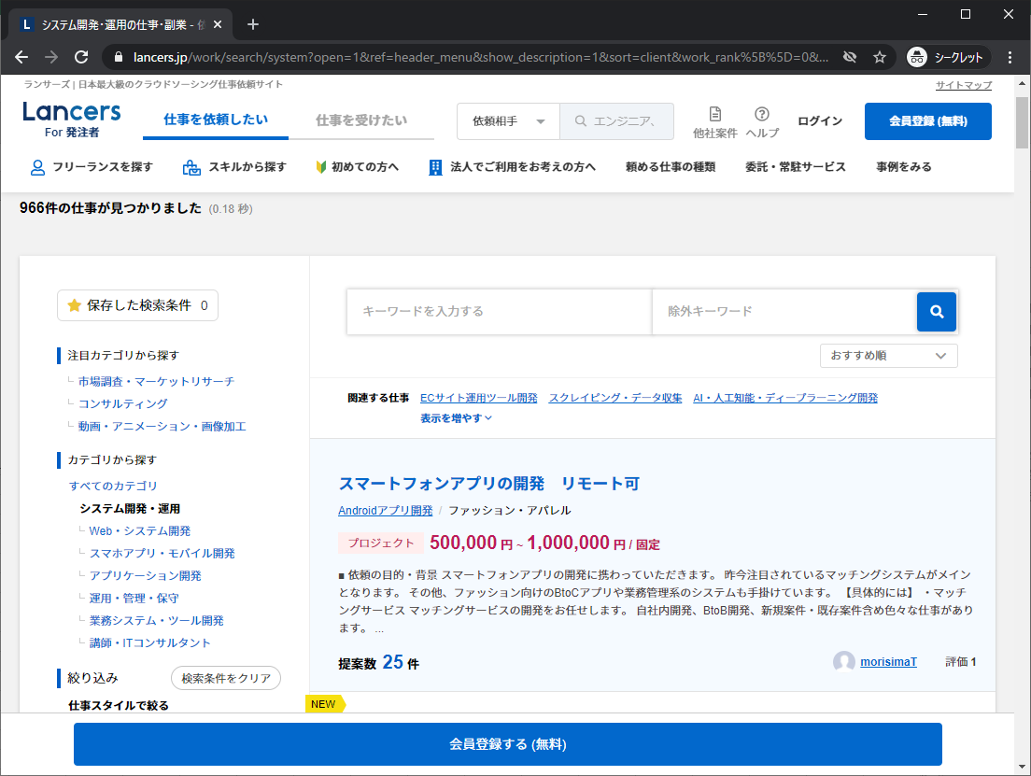

ランサーズのこの機能に該当します

 | 孫カテゴリ
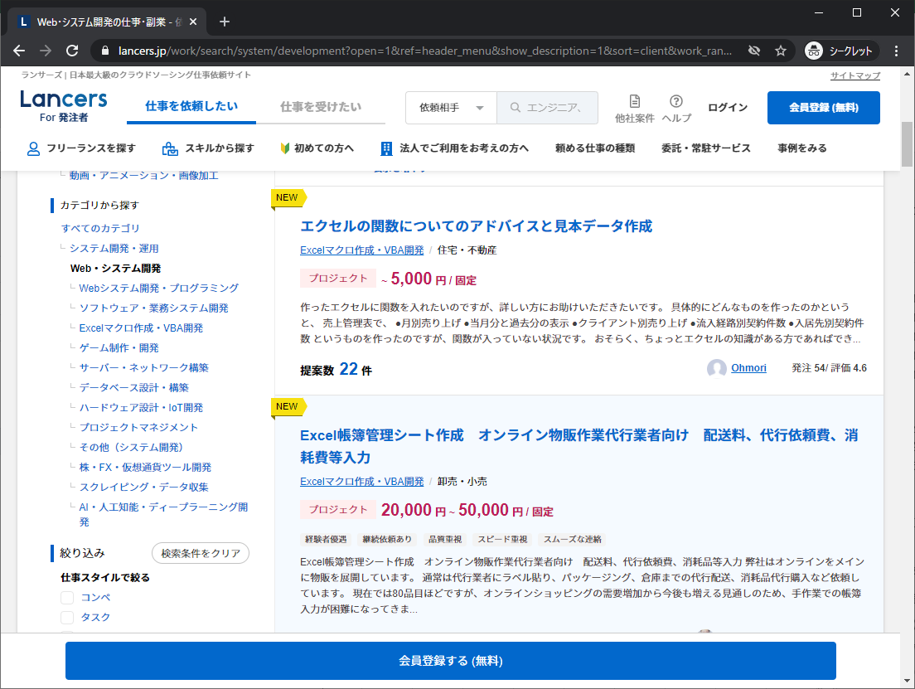
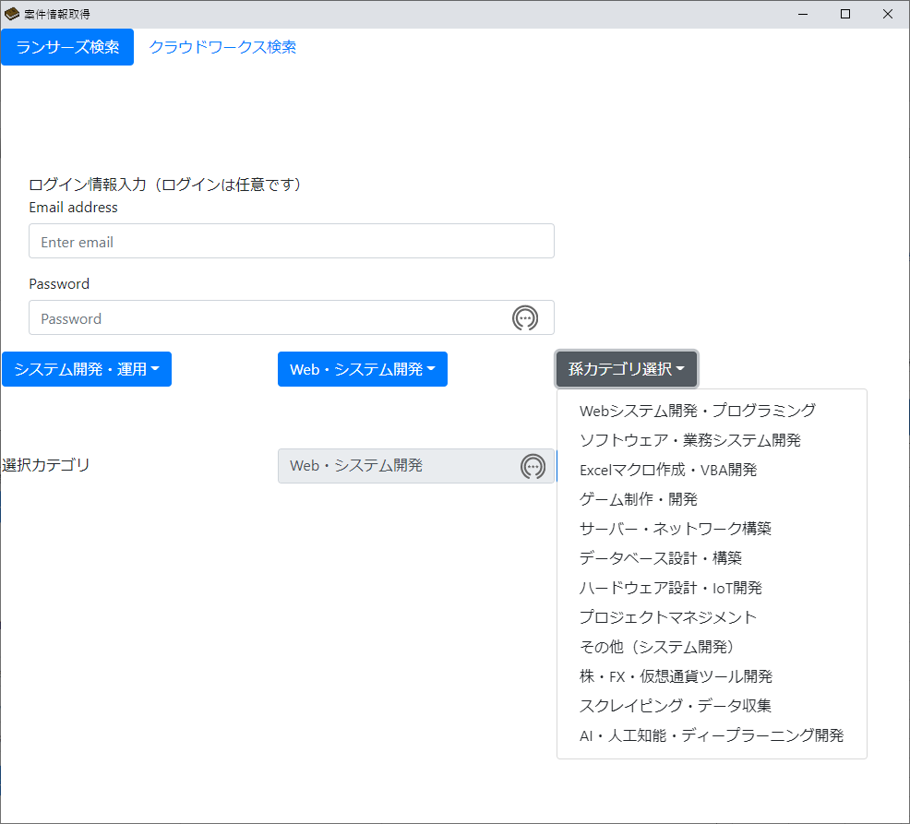

ランサーズのこの機能に該当します

 | 検索
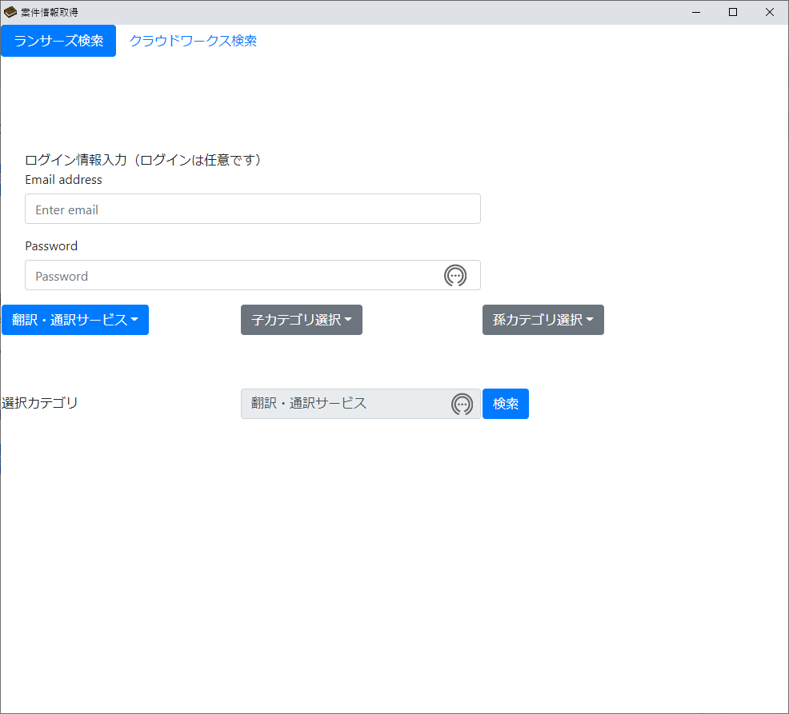

選択したカテゴリで問題ない場合は
検索を押下してください
親カテゴリのみの選択でも検索可能です

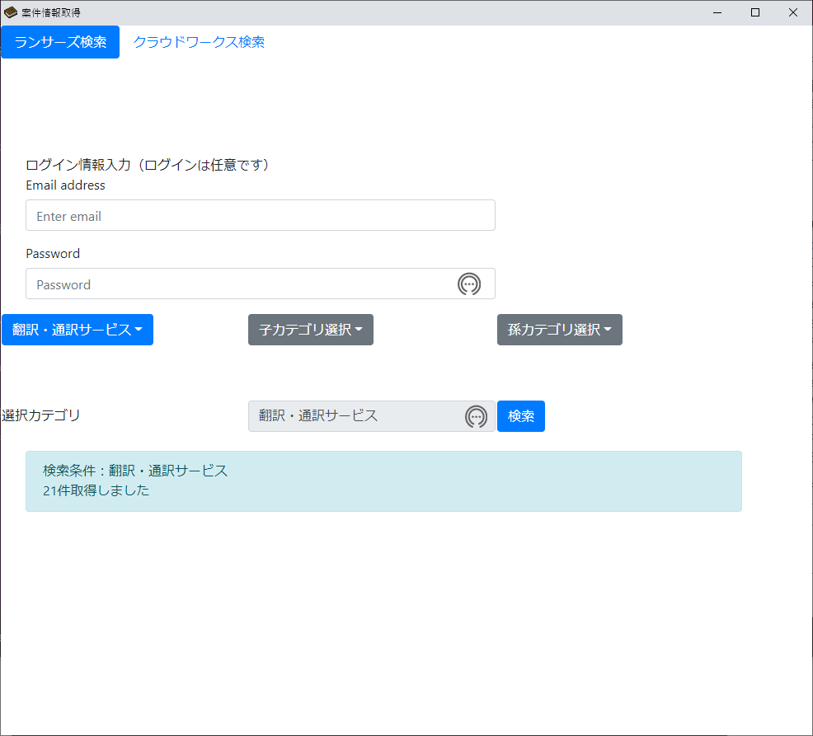

exeファイルと同じフォルダ内のdataフォルダに検索した結果が作成されています

使い方（クラウドワークス検索）
１.検索対象選択
クラウドワークス検索を選んでください
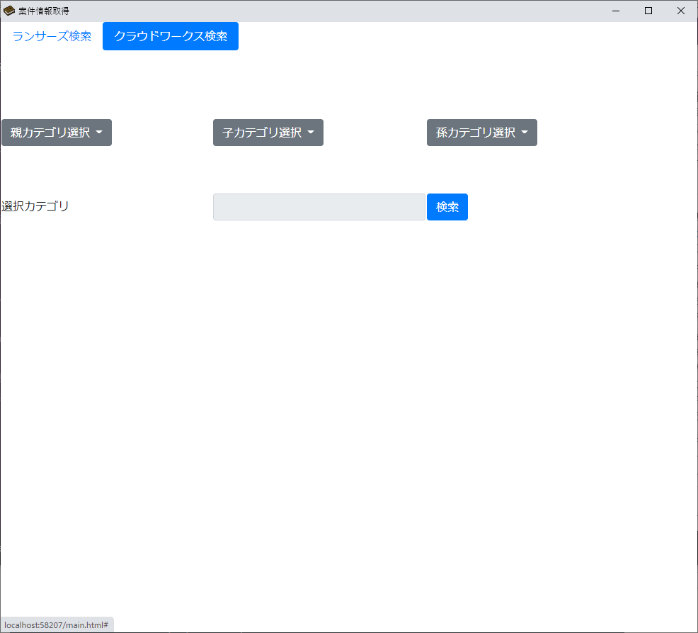

2.検索
 | 親カテゴリ

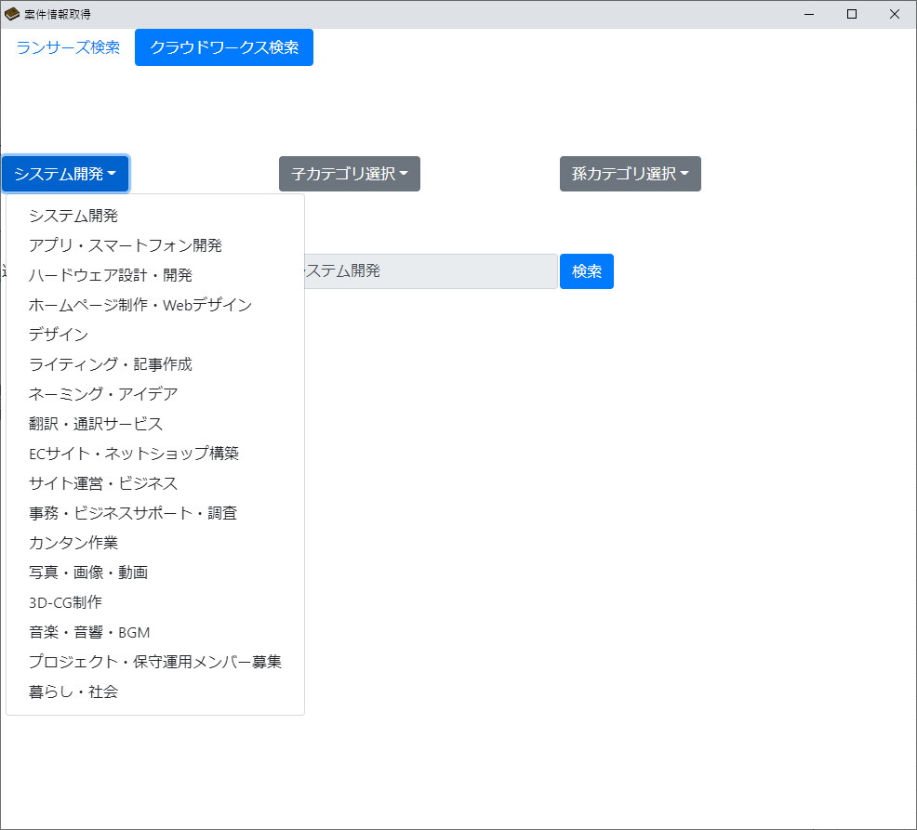
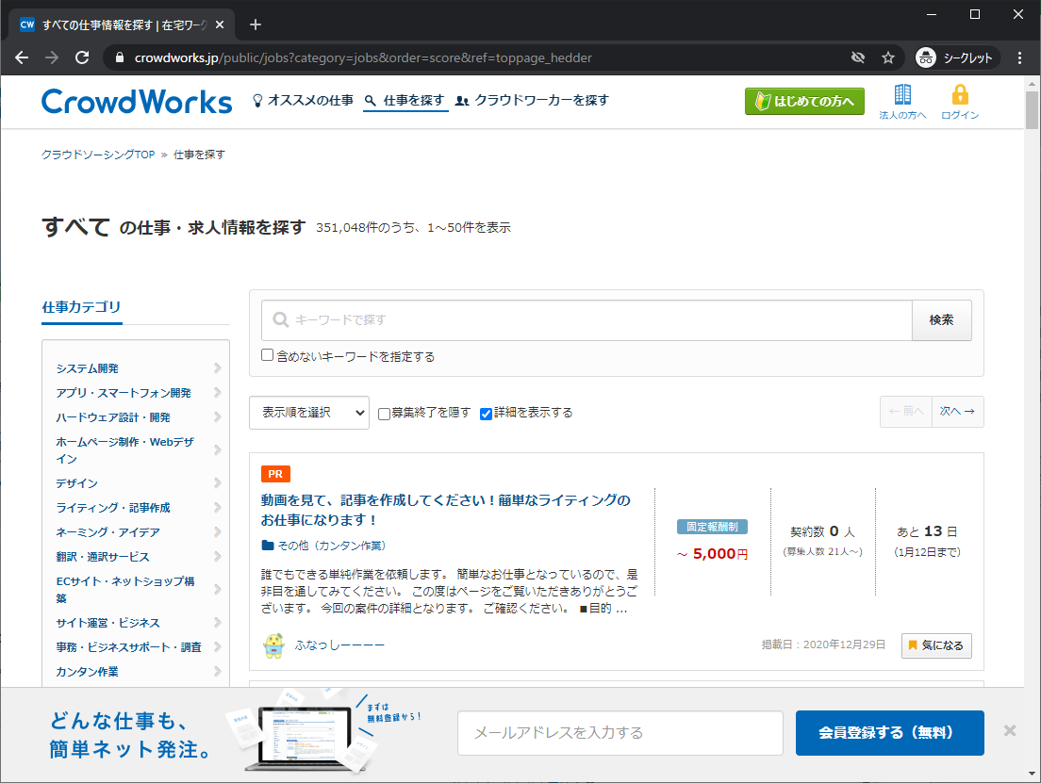

検索したいカテゴリを選択してください

クラウドワークスのこの機能に該当します

 | 子カテゴリ
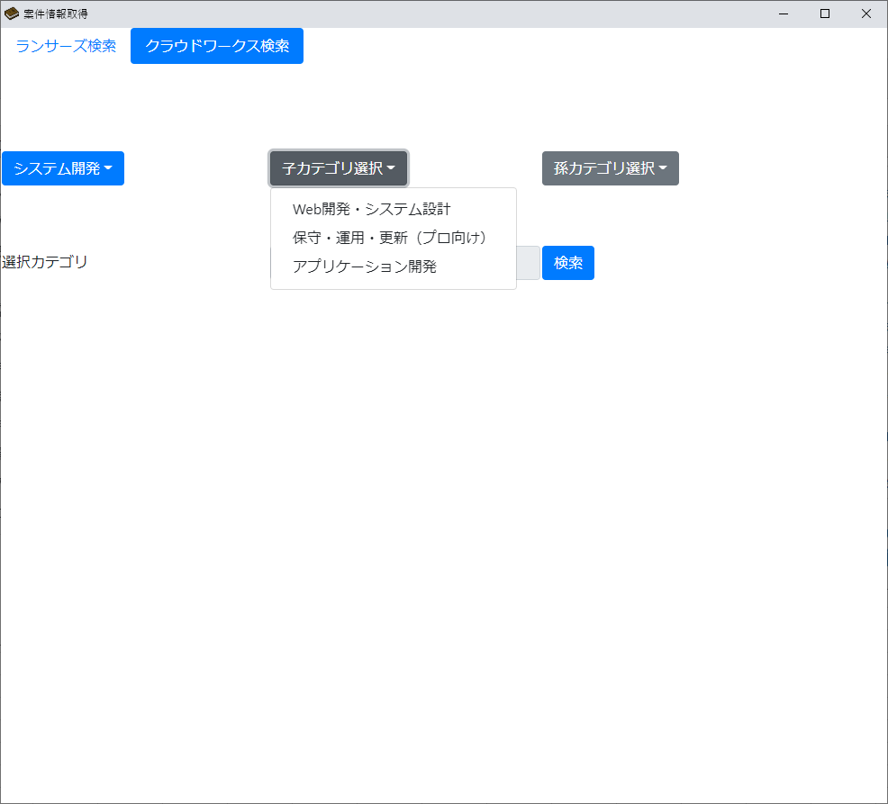
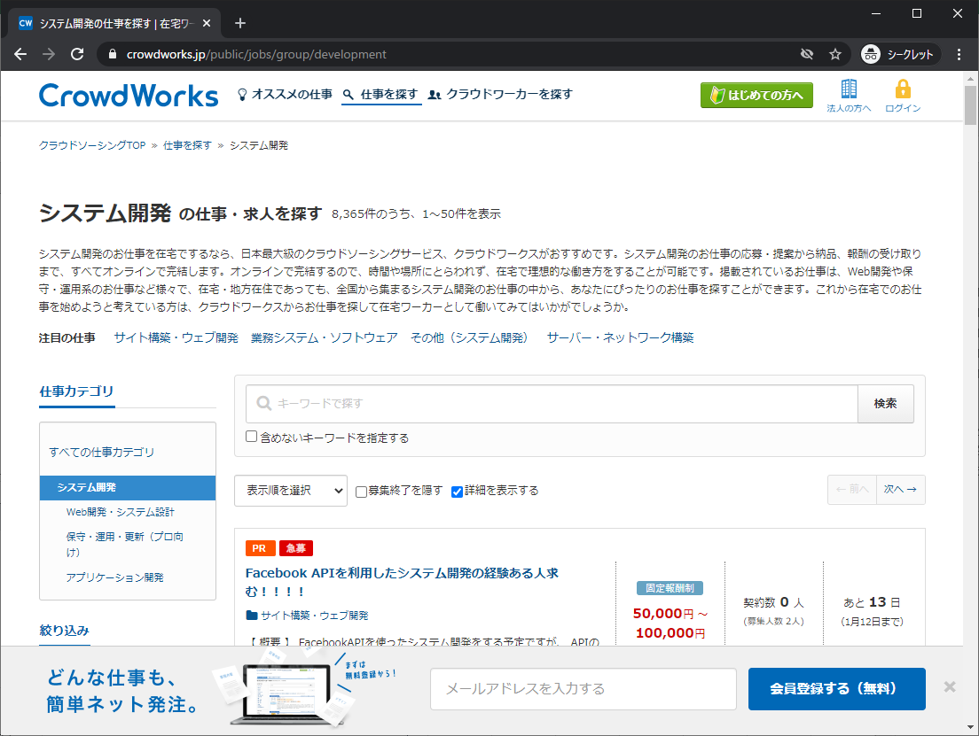

検索したいカテゴリを選択してください

クラウドワークスのこの機能に該当します

 | 孫カテゴリ
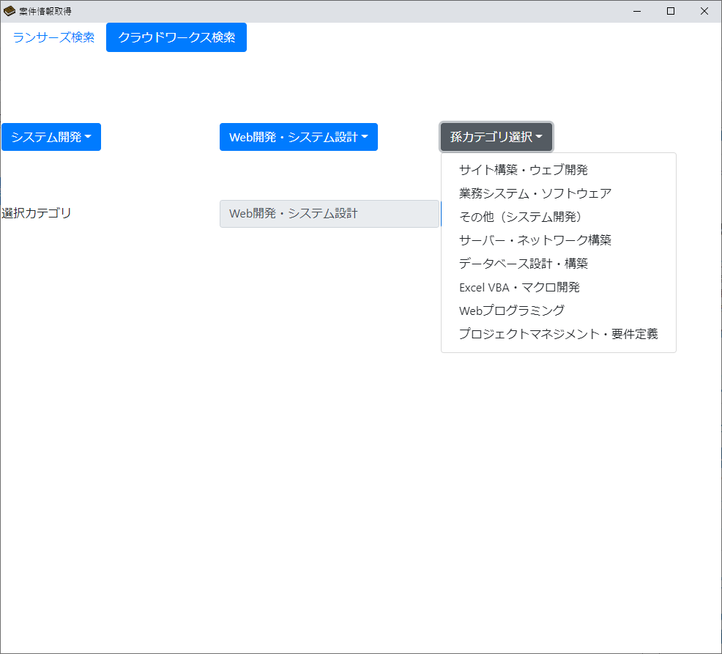
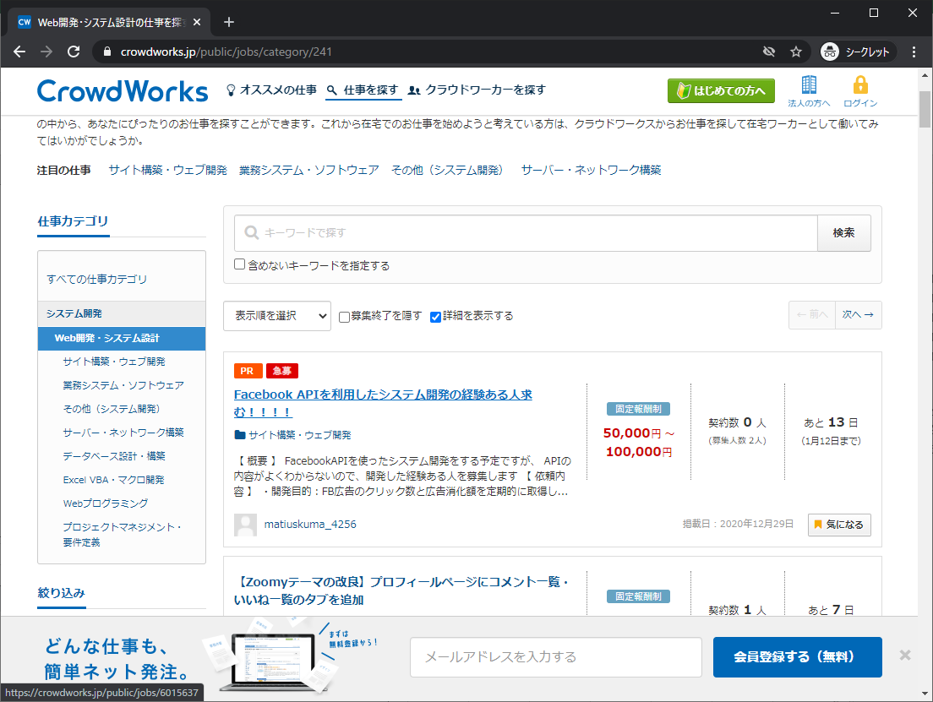

検索したいカテゴリを選択してください

クラウドワークスのこの機能に該当します

 | 検索

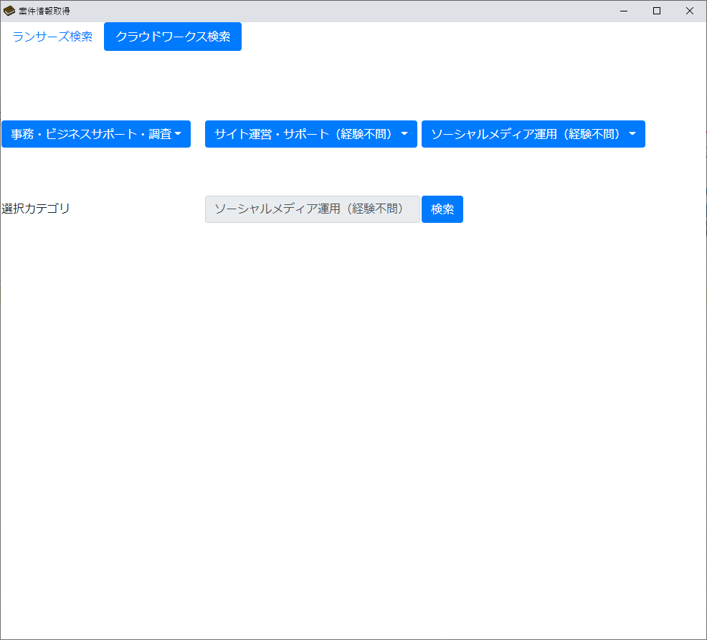

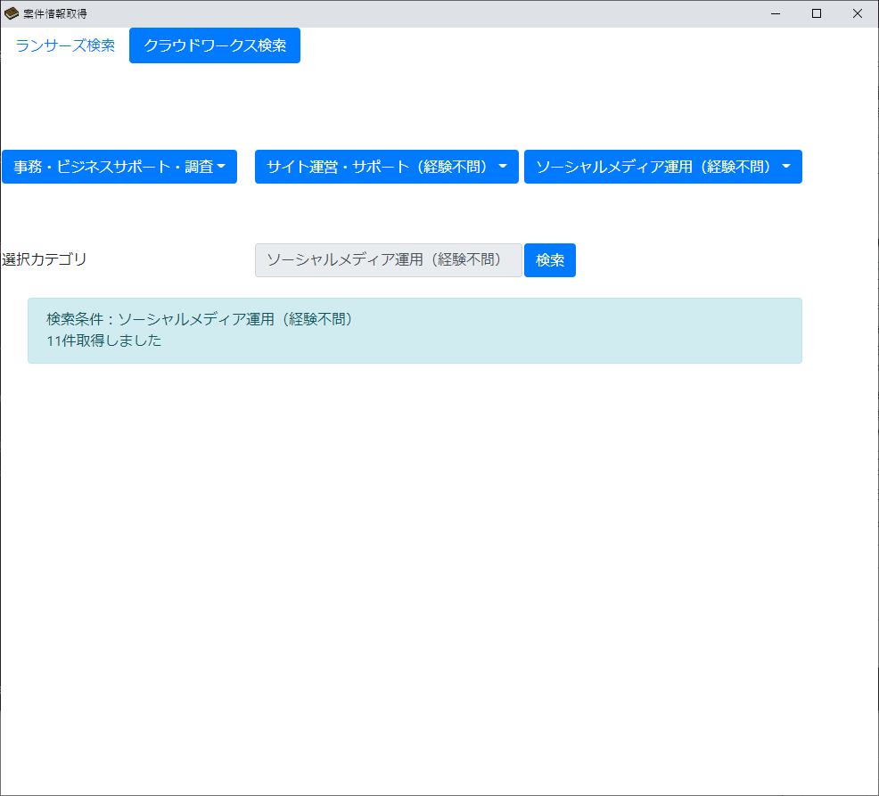

exeファイルと同じフォルダ内のdataフォルダに検索した結果が作成されています

